DB
わな設置マスター
# わなの種類と設置場所
## わな実績で種類と場所を参照
- わな設置ID *
- わなの種類
- 設置区域
- 設置座標
- 写真パス[list]
わな実施レポート
# 毎日のわな状況履歴
- レポートID *
- わな設置ID[list]
- 作業者ID[list]
- 日付
- 状況（設置, 稼働, 餌付）
- 写真パス[list]
随時作業レポート
# 銃猟、他の実施履歴
カメラ設置、下見
- レポートID *
- 作業者ID[list]
- 日付
- 作業内容
- 実施区域
- 写真パス[list]
捕獲レポート
# 捕獲時の履歴
# 1頭ずつ作成
- 捕獲ID *
- 日付
- 作業者ID[list]
- 捕獲対象データ
- 種類
- 雌雄
- 頭胴長
- 成獣/幼獣
- 捕獲方法
- わな、銃
- わなID
- 捕獲場所座標
- 処理方法(焼却, etc)
- 写真パス[list]
作業者マスター
# 作業者の固有データ
- 作業者ID *
- パスワード
- 氏名
- 住所
- 電話番号
- Email
- 生年月日
- 狩猟免状データ
- 所持許可データ
レポート書式マスタ
‐ レポート書式ID *
- 書式データ
- 必要項目
- 項目の配置

写真フォルダ
- 写真パス

わな実施スケジュール
# わなの種類と設置場所
## 実施日から稼働中のわなを参照
- スケジュールID *
- わな設置ID[list]
- 実施開始予定日
- 実施終了予定日

書式
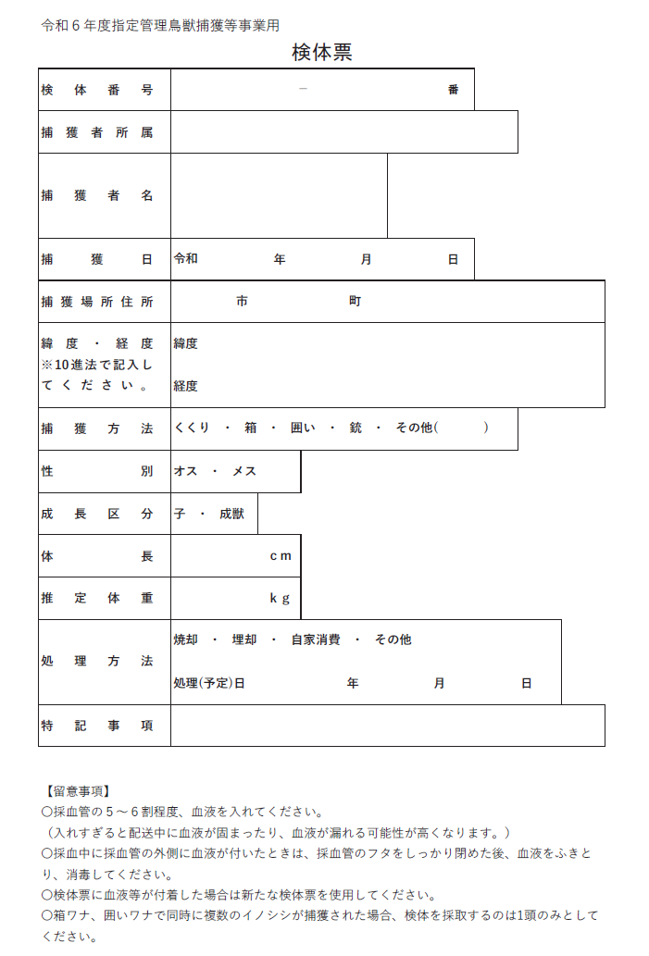
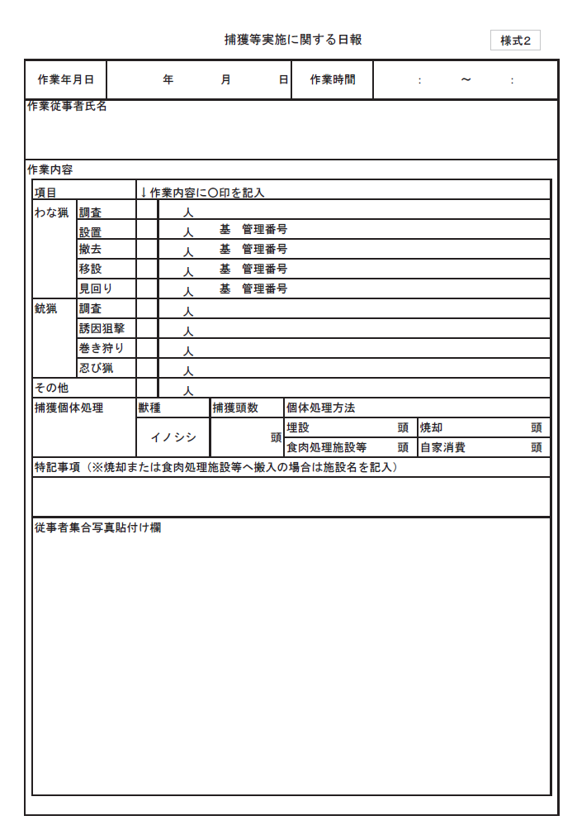

各レポート共通データ

捕獲レポート

設置レポート

見回レポート

他作業レポート

 | 設置 | 見回 | 他 | 捕獲
作業日 | ● | ● | ● | ●
終了時刻 | ● | ● | ●
作業時間 | ● | ● | ●
作業者 | ● | ● | ●
場所情報 |  |  | ●
罠情報 | ● | ●
個体情報 |  |  |  | ●

フロー
受注時入力
受注
事業DB：
- 事業ID
- 発注元
- 事業名
- 実施地区
- 実施期間

日報DB無くても直接出力できるが、リスト表示するたびの再集計負荷の軽減のため

作業毎入力
調査（場所選定、誘因）
作業DB：
- 事業ID
- 日付、時間
- 作業者
- 作業内容
- 罠ID
日報DB：
- 事業ID
- 作業者
- 作業時間
- 作業内容
- 捕獲実績
事業ID×日付で
日報出力
日報

個別捕獲
日付毎で集約

獲物ある時

わな設置
罠DB：
- 罠ID(ｽﾎﾟｯﾄ単位)
- 個数
- 日付
- 場所
- 種類
- 稼働状況
設置時入力
罠IDで照会、引用

わな見回

わな撤去
撤去時に稼働状況を変更

捕獲DB：
- 事業ID
- 個体ID
- 捕獲日
- 捕獲者
- 捕獲方法
- 場所or罠ID
- 個体情報（雌雄,サイズ)
- 処理方法

捕獲後処理
捕獲時：個体毎入力
日付毎で集約

事業IDで捕獲リスト出力
捕獲報告書

